Hoja1
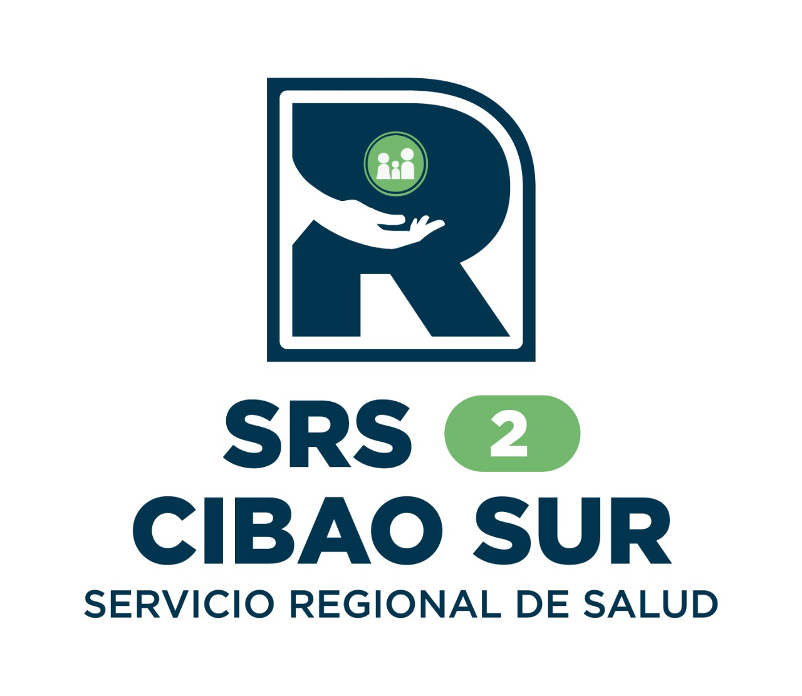
 |  | SERVICIO REGIONAL DE SALUD CIBAO SUR

Estadísticas de solicitudes de información año 2025

Medio de Solicitud | Recibidas | Pendientes | Resueltas en menos de 5 días | Resueltas en más de 5 días | Rechazadas en menos de 5 días | Rechazadas en mas de 5 días | Declinadas
Fisica | 2 | 0 | 0 | 2 | 0 | 0 | 0
Correo Electronico | 0 | 0 | 0 | 0 | 0 | 0 | 0
311 | 8 | 1 | 4 | 1 | 0 | 0 | 2
SAIP | 2 | 0 | 2 | 0 | 0 | 0 | 0
Total: | 12 | 1 | 6 | 3 | 0 | 0 | 2

 |  |  | Licda. Mayra Galan Quezada
 |  |  | Responsable de la Oficina de Acceso a la Información

